チェックリスト
【ご注意】本書類は記載例ですので、実際の申請に使用することはできません。

チェックリスト（必須事項に関する確認資料）

【ご確認ください】 登録申請前に本チェックリストを用いて、登録に必要な確認資料の提出準備が完了しているかご確認ください。貼付や記入の完了した確認資料について、チェック欄を「確認済」として、全ての確認資料について「確認済」とした状態でご申請ください。※a-11、a-12、a-13に関して、法令上の作成義務がない場合は、該当シートの「作成していない」場合のチェック欄を記入いただいたら、本リストのチェック欄も「確認済」としてください。
【本資料の説明】
本Excelは「必須事項に関する確認資料」における各確認資料の記入例をまとめた資料です。
このチェックリストのチェック欄が「確認済」と記載されている項目について、確認を実施します。
※ 提出準備ができた確認資料のチェック欄を「確認済」に変更し、
提出時には全てのチェック欄を「確認済」とした上で提出してください。

分野 | 番号 | 確認資料 | 提出方法 | チェック

経営状況 （会計の視点） | a-1 | 直近１事業年度の貸借対照表 | 貼付 | 確認済

全てのチェック欄が「確認済」となっていない例が多く見られます。
 | a-2 | 直近１事業年度の損益計算書 | 貼付 | 確認済

 | a-3 | 登録申請日の属する事業年度以降３事業年度の売上計画書 | 貼付 | 確認済

 | a-4 | 既存借入金の返済予定表 | 貼付 | 確認済

 | a-5 | 直近１事業年度の労働生産性の算出資料 | 記入 | 確認済

 | a-6 | 前年の従業員平均給与の算出資料 | 記入 | 確認済

 | a-7 | 直近１事業年度のADRの算出資料 | 記入 | 確認済

 | a-8 | 直近１事業年度のRevPARの算出資料 | 記入 | 確認済

経営状況 （持続可能性の視点） | a-9 | 「観光施設における心のバリアフリー認定制度」の認定通知書の写し又は当該認定の申請送信メールの写し | 貼付又は記入 | 確認済

人事・労務環境 （労働環境改善の視点） | a-10 | 労働基準法その他の労働関係法令を遵守していることの自認書及び自認書を掲示している場所の写真 | 記入及び貼付 | 確認済

 | a-11 | 就業規則の写し（受付印付） | ファイルをメール添付 | 確認済

 | a-12 | 36協定届の写し（受付印付） | 貼付等 | 確認済

 | a-13 | 変形労働時間制に関する協定届の写し（受付印付） | 貼付等 | 確認済

IT活用状況 （IT導入の視点） | a-14 | 電子メールアドレスに関する書類 | 記入 | 確認済

 | a-15 | 自社サイト等のURLに関する書類 | 記入 | 確認済

補足資料（名義）
【ご注意】本書類は記載例ですので、実際の申請に使用することはできません。

【ご確認ください】 確認資料に記載の法人名と新規登録申請書「旅館等を営む者」の名義が異なる場合は、この補足資料を記入して、ご提出ください。確認資料に記載の名義と新規登録申請書の「旅館等を営む者」が同一の場合は記入不要です。「旅館等を営む者」が法人・個人のどちらの場合でも該当する場合は作成・提出が必要となります。

補足資料（確認資料に記載の名義と新規登録申請書「旅館等を営む者」が異なる場合）

確認資料に記載の名義と新規登録申請書「旅館等を営む者」の名義が異なる場合は、以下の１～３を確認し、必要な項目に記入してください。

1.必須事項に関する各確認資料に記載された名義が新規登録申請書「旅館等を営む者」と異なる理由
必須事項に関する各確認資料の名義が異なる理由について、A~Eから該当する理由をチェックしてください。
該当しない項目は「該当なし」を選択してください。

番号 | 理由 |  |  | チェック

A | 新規登録申請書の「旅館等を営む者」について、名義の変更を行ったため。 |  |  | 該当なし

B | 新規登録申請書の「旅館等を営む者」について、会社合併（新設合併・吸収合併）を行ったため。 |  |  | ✓

C | 新規登録申請書の「旅館等を営む者」について、会社分割（吸収分割・新設分割）を行ったため。 |  |  | 該当なし

D | 新規登録申請書の「旅館等を営む者」が委託契約に基づき施設の運営の一部又は全部を第三者に委託しているため。 |  |  | 該当なし

E | 新規登録申請書の「旅館等を営む者」の親会社又は子会社（財務諸表等の用語、様式及び作成方法に関する規則第８条第３項に定義される「親会社」又は「子会社」）名でのみ作成が可能な確認資料があるため。 |  |  | ✓

※A~Dに該当する方は、別途「旅館等を営む者」記載の名義と各確認資料に記載の法人・個人の関係を証明する書類の提出が必要です。必要な提出書類は、登録申請マニュアルの5頁をご参照ください。

上記表の全てのチェック欄に「✓」または「該当なし」を記載したら、２番を記載してください。

2.新規登録申請書と必須事項に関する各確認資料で名義が異なる項目及びその理由
新規登録申請書の「旅館等を営む者」と名義が異なる確認資料について、該当する理由を選択してください。
上記でD、Eのいずれかを選択した場合は、各確認資料について名義が異なる理由をご記入ください。
新規登録申請書の「旅館等を営む者」と名義が同一の確認資料については、「ー」を選択してください。

番号 | 確認資料 | 理由 | 各確認資料について名義が異なる理由 （D、Eのいずれかを選択した場合のみ）

a-1 | 直近１事業年度の貸借対照表 | E | 財務諸表の作成は親会社が一括して行っているため

a-2 | 直近１事業年度の損益計算書 | E | 財務諸表の作成は親会社が一括して行っているため

a-3 | 登録申請日の属する事業年度以降３事業年度の売上計画書 | E | 財務諸表の作成は親会社が一括して行っているため

a-4 | 既存借入金の返済予定表 | E | 財務諸表の作成は親会社が一括して行っているため

a-5 | 直近１事業年度の労働生産性の算出資料 | －

a-6 | 前年の従業員平均給与の算出資料 | －

a-7 | 直近１事業年度のADRの算出資料 | －

a-8 | 直近１事業年度のRevPARの算出資料 | －

a-9 | 「観光施設における心のバリアフリー認定制度」の認定通知書の写し又は当該認定の取得計画表 | －

a-10 | 労働基準法その他の労働関係法令を遵守していることの自認書及び自認書を掲示している場所の写真 | －

a-11 | 就業規則の写し（受付印付） | B

a-12 | 36協定届の写し（受付印付） | B

a-13 | 変形労働時間制に関する協定届の写し（受付印付） | B

a-14 | 電子メールアドレスに関する書類 | － | －

a-15 | 自社サイト等のURLに関する書類 | － | －

上記表の理由欄を全て記載したうえで、１番でC（会社分割（吸収分割・新設分割））を選択した場合は、３番を記載してください。１番でCを選択していない場合は、３番は記載不要です。

3.旧法人で定めた確認資料の有効性
会社分割を行った場合で、旧法人名の就業規則等が新法人でも有効な場合、有効な確認書類にチェックをしてください。
チェックが付いていない場合は、労働契約について定めた分割契約書又は分割計画書の写しの提出が必要になります。

番号 | 確認資料 |  |  | チェック

a-11 | 就業規則の写し（受付印付） |  |  | ✓

a-12 | 36協定届の写し（受付印付） |  |  | ✓

a-13 | 変形労働時間制に関する協定届の写し（受付印付） |  |  | ✓

a-1
【ご注意】本書類は記載例ですので、実際の申請に使用することはできません。

a-1_直近１事業年度の貸借対照表

【確認資料】直近１事業年度の貸借対照表
【提出方法】本シートに貼り付け

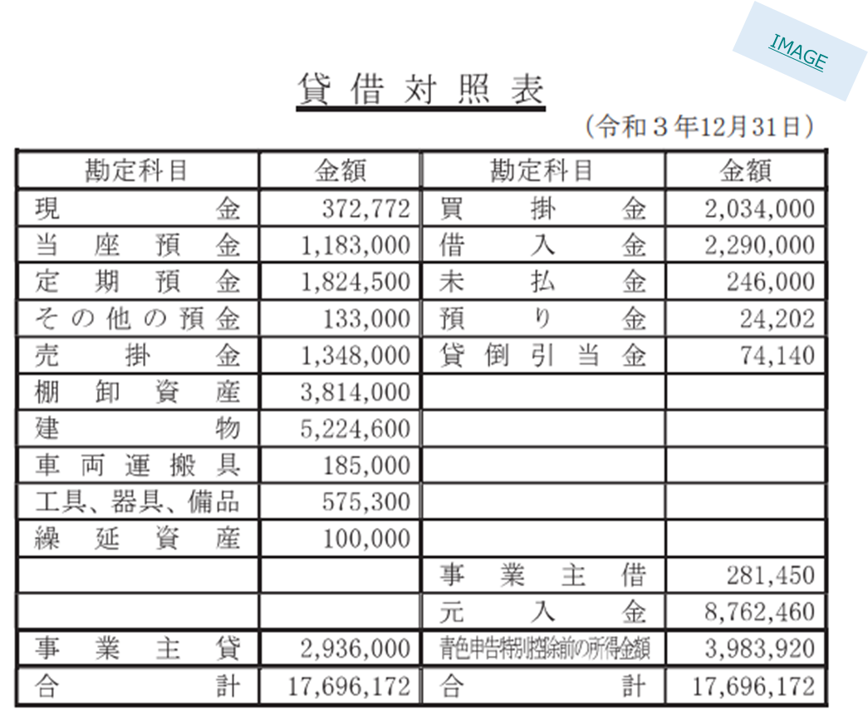

 | 貸借対照表はり付け欄

a-2
【ご注意】本書類は記載例ですので、実際の申請に使用することはできません。

a-2_直近１事業年度の損益計算書

【確認資料】直近１事業年度の損益計算書
【提出方法】本シートに貼り付け

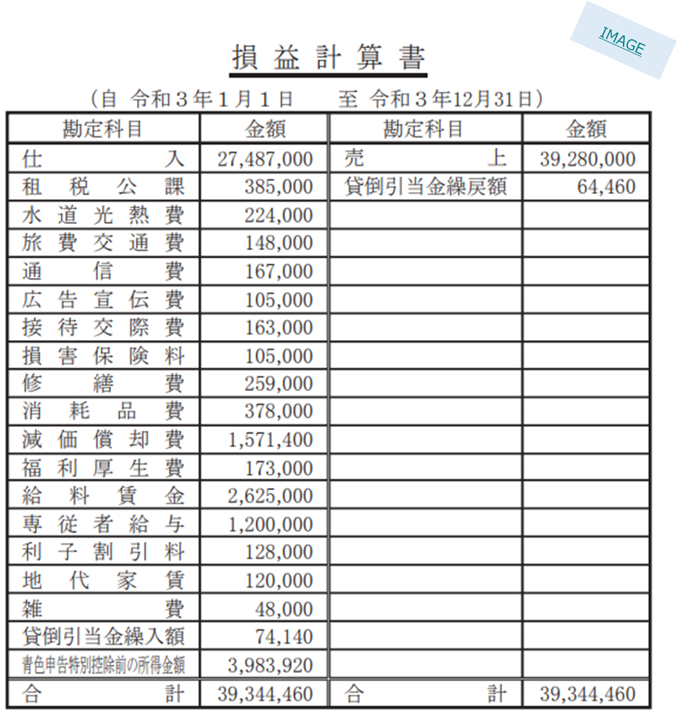

 | 損益計算書はり付け欄

a-3
【ご注意】本書類は記載例ですので、実際の申請に使用することはできません。

a-3_登録申請日の属する事業年度以降３事業年度の売上計画書

【確認資料】登録申請日の属する事業年度以降３事業年度の売上計画書
【提出方法】本シートに貼り付け

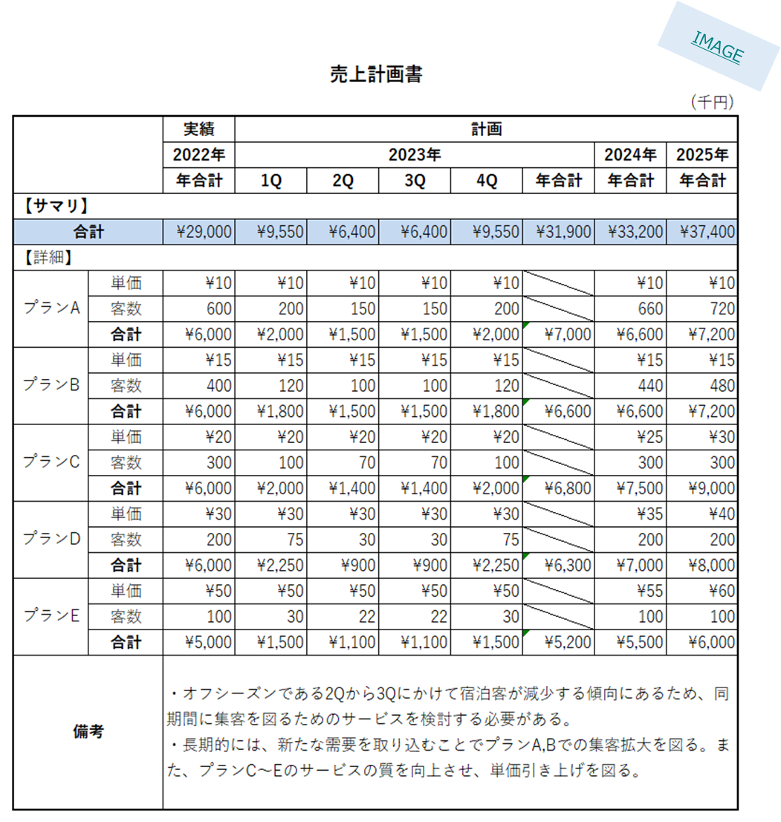

 | 売上計画書はり付け欄

a-4
【ご注意】本書類は記載例ですので、実際の申請に使用することはできません。

a-4_既存借入金の返済予定表

【確認資料】既存借入金の返済予定表
【提出方法】本シートに貼り付け
【注意事項】返済予定表は金融機関やローン毎に作成してください。ただし、複数の金融機関等からの借入について、別に作成した1枚の管理表等を用いて、各金融機関等への返済計画が分かる形で管理している場合は、その管理表のはりつけでも構いません。なお、貸借対照表に役員借入金を計上している場合は、返済予定表を作成し本シートに貼り付けてください。
※サンプルは一例であり、金融機関やローン毎に、毎月の返済額、借入日、返済回数、返済開始日、年利率等が整理された書類であれば、必ずしも同一の様式である必要はありません。
※金融機関からの借入がなく、関係会社等からの借入のみ行っている場合は、借入先の関係会社等毎に借入金額等を整理した表をはりつけてください。
※ 既存借入金がなく、返済予定表を作成していない場合は、本シート右側をご確認の上、チェックを入れてください。
 |  | 既存借入金がなく、返済予定表を作成していない場合は、下記をチェックしてください。
 |  | 当社では既存借入金が存在していないため、返済予定表を作成していません。

 | 既存借入金の返済予定表はり付け欄

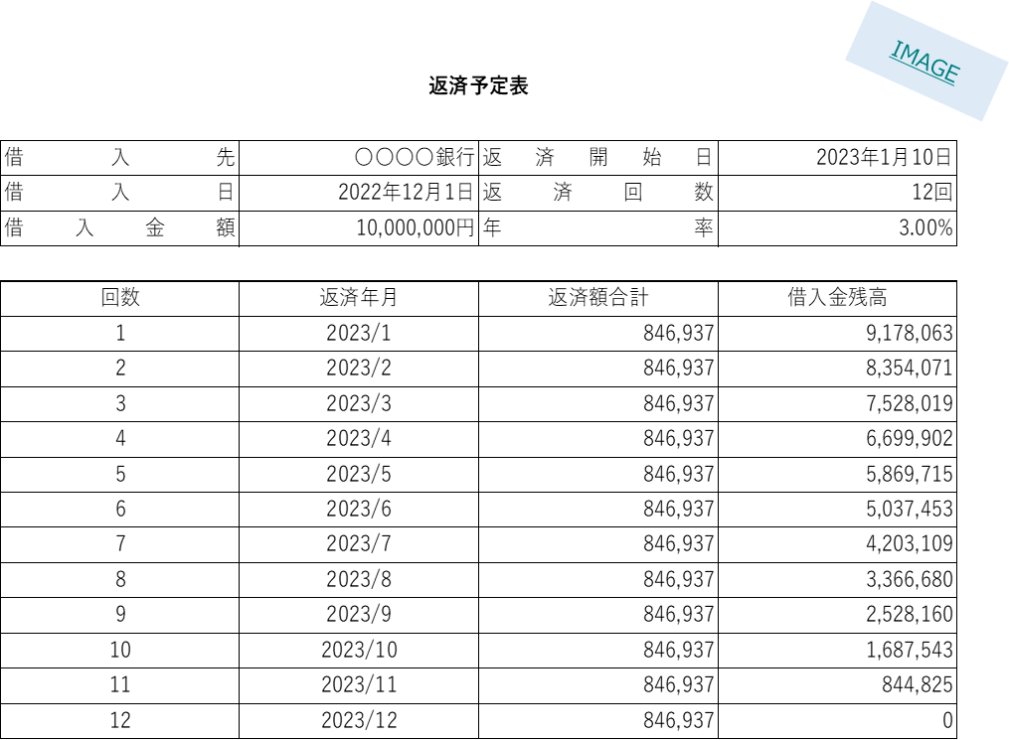

a-5
【ご注意】本書類は記載例ですので、実際の申請に使用することはできません。
直近1事業年度に該当する年度の開始日と終了日を正しく記載してください。

a-5_直近１事業年度の労働生産性の算出資料

年度 |  | 2022 | 年 | 4 | 月 | 1 | 日 | ～ | 2023 | 年 | 3 | 月 | 31 | 日
労働生産性（円/人） |  | 2,941,109
付加価値額(円) |  | 220,583,178
営業利益（円） |  | 8,440,000
人件費（円） |  | 212,140,000
減価償却費（円） |  | 3,178
従業員数（人） |  | 75

【備考】
・「年度」の行には、直近の1事業年度を西暦で記載してください。
・「営業利益」「減価償却費」の行には、損益計算書等に基づいて各金額を記載してください。
・「人件費」の行には、以下の各項目の全てを含んだ総額を記載してください。ただし、別の
 | 基準で人件費を算出している場合、別の基準により算出した数値の記載でも構いません。
 | ・売上原価に含まれる労務費（福利厚生費、退職金等を含んだもの）
 | ・一般管理費に含まれる役員給与、従業員給与、賞与及び賞与引当金繰入れ、福利厚生費、
 | 退職金及び退職給与引当金繰入れ
 | ・派遣労働者、短時間労働者の給与を外注費で処理した場合の当該費用
・「従業員数」の行には、正規社員、非正規社員（パート等）の年間合計数を記載してください。
 | 個人事業主であり、従業員に相当する雇用を行っていない場合は、記入項目を全て０と記
 | 入して、提出してください。
・「労働生産性」「付加価値額」の行は、自動で算出されますので記載は不要です。

【確認資料】直近１事業年度の労働生産性の算出資料
【提出方法】本シートに記入

a-6
【ご注意】本書類は記載例ですので、実際の申請に使用することはできません。
a-6については、確認資料作成の対象期間は「年度」ではなく「年」となります。登録申請日の前年のデータをもとに作成してください。

a-6_前年の従業員平均給与の算出資料

年 |  | 2022 | 年 | 1 | 月 | 1 | 日 | ～ | 2022 | 年 | 12 | 月 | 31 | 日
正規社員平均給与（円） |  | 3,053,500
正規社員給与合計（円） |  | 122,140,000
正規社員総数（人） |  | 40
非正規社員平均給与（円） |  | 2,500,000
非正規社員給与合計（円） |  | 90,000,000
非正規社員総数（人） |  | 36

【備考】
・「年」の行には、登録申請日の前年を西暦で記載してください。
 | （例：登録申請日が2023年3月1日の場合は2022年）
・「○○社員総数」の行には、該当社員の総人数（登録申請前年に勤務し、給与の支給を受けた者の合計）
 | を記載してください。
・「正規社員」は役員、青色専従者を除く就業規則等、雇用管理上において、
 | 「正規社員」として処遇している給与所得者を指します。
・「非正規社員」は役員、青色専従者を除くパート・アルバイト等、
 | 「正規社員」として処遇していない給与所得者を指します。
・「従業員数」の行には、正規社員、非正規社員（パート等）の年間合計数を記載してください。
 | 個人事業主であり、従業員に相当する雇用を行っていない場合は、記入項目を全て０と記
 | 入して、提出してください。
・「○○社員給与合計」の行には、各該当社員への1年間（登録申請前年の1月から12月）の
 | 給料・賞与等の支給総額を記載してください。
 | 給料・賞与等の支給総額とは、給与所得控除前の収入金額を指し、通勤手当等の非課税分は含みません。
・各社員の「平均給与」の行は、自動で算出されますので記載は不要です。

【確認資料】前年の従業員平均給与の算出資料
【提出方法】本シートに記入

a-7
【ご注意】本書類は記載例ですので、実際の申請に使用することはできません。

a-7_直近１事業年度のADRの算出資料

年度 | 2022 | 年 | 4 | 月 | 1 | 日 | ～ | 2023 | 年 | 3 | 月 | 31 | 日
ADR（円/室） | 31,741
年間売上高(円) | 603,070,000
年間販売客室総数（室） | 19000

【備考】
・ADRとは本来1日単位で算出するものですが、様式の都合上、提出する数値は年間平均としております。
・ADRを独自で算出している場合は、「ADR」の行に年間の平均値を直接記入してください。
・「年度」の行には、直近の1事業年度がa-5シートから自動で転記されます。
・「年間売上高」の行には、損益計算書に基づいて売上を記載してください。
・「年間販売客室総数」の行には、年間で宿泊利用された客室数の合計を記載してください。

【確認資料】直近１事業年度のADRの算出資料
【提出方法】本シートに記入

a-8
【ご注意】本書類は記載例ですので、実際の申請に使用することはできません。

a-8_直近1事業年度のRevPARの算出資料

年度 | 2022 | 年 | 4 | 月 | 1 | 日 | ～ | 2023 | 年 | 3 | 月 | 31 | 日
RevPAR（円/室） | 19,679
ADR（円/室） | 31,741
OCC（%） | 62%

【備考】
・RevPARを独自で計測している場合は、「RevPAR」の行に年間の平均値を直接記入してください。
・「年度」の行には、直近の1事業年度がa-5シートから自動で転記されます。
・「ADR」の行には、「a-7_直近1事業年度のADRの算出資料」のADRが自動入力されるので、入力は不要です。
・「OCC」の行には、年平均の客室稼働率(宿泊利用された客室数÷販売可能な客室数)を記載してください。
【確認資料】直近１事業年度のRevPARの算出資料
【提出方法】本シートに記入

a-9
【ご注意】本書類は記載例ですので、実際の申請に使用することはできません。

a-9.1_「観光施設における心のバリアフリー認定制度」の認定通知書の写し |  | a-9.2_「観光施設における心のバリアフリー認定制度」の申請送信メールの写し

【確認資料】「観光施設における心のバリアフリー認定制度」の認定通知書の写し
【提出方法】本シートに貼り付け
【確認資料】「観光施設における心のバリアフリー認定制度」の申請送信メールの写し
【提出方法】本シートに貼り付け

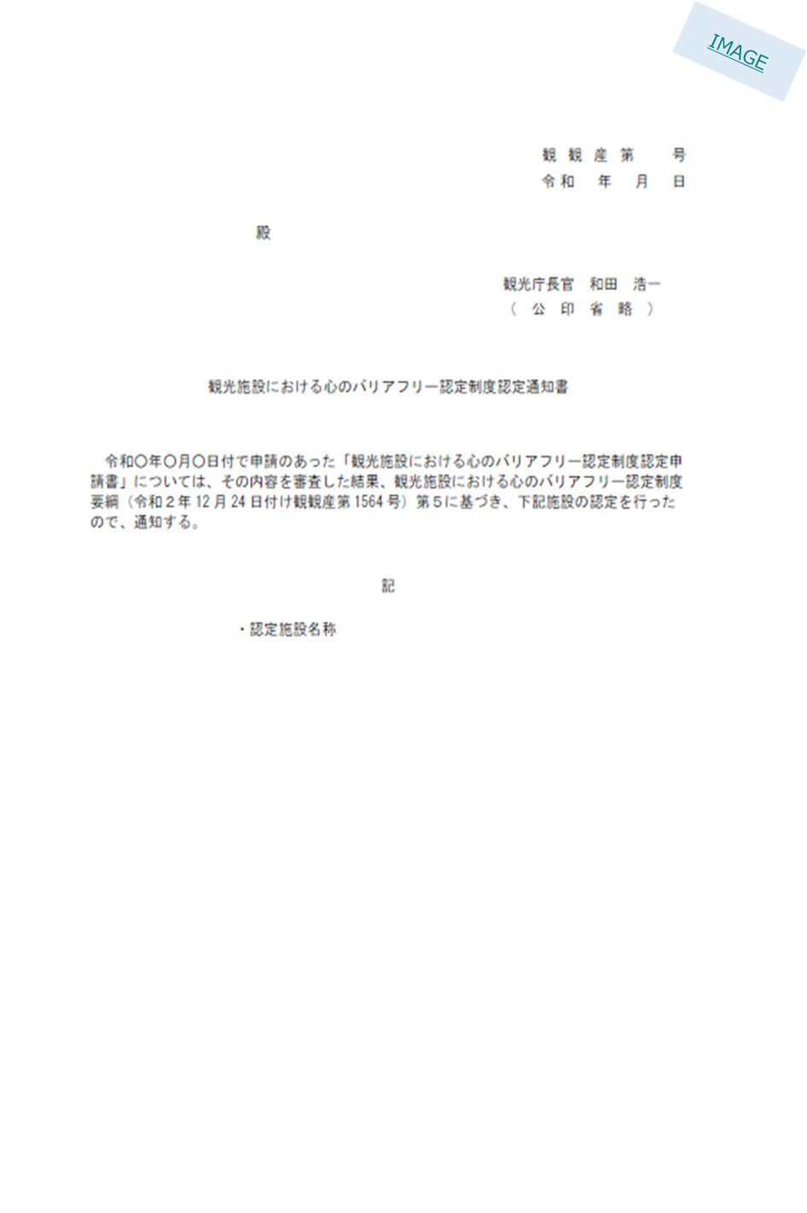
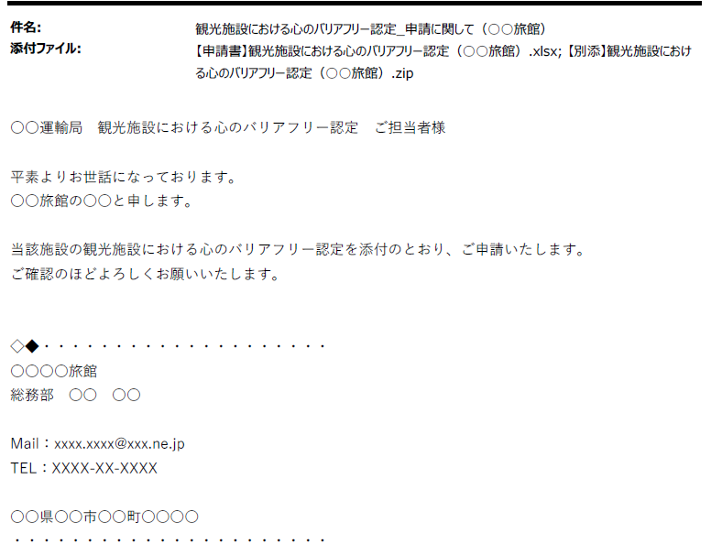
IMAGE
 | 観光施設における心のバリアフリー認定制度認定通知書の写しはり付け欄 |  | 「観光施設における心のバリアフリー認定」申請送信メールの写し貼り付け欄

a-10
a-10.1_労働基準法その他の労働関係法令を遵守していることの自認書 |  |  |  | a-10.2_自認書を掲示している場所の写真
【確認資料】労働基準法その他の労働関係法令を遵守していることの自認書
【提出方法】本シートに記入（青字例）
※自認書にチェックを加えた上で、以下点線部分を印刷し、事務所などに提示してください。

 | <労働基準法その他の労働関係法令を遵守していることの自認書>

注１）各項目について、自認できる場合は「○」を記入し、該当がない場合は「該当なし」を選択してください。 注２）労働者（※）を使用していない法人・個人は、自認書の作成対象外となりますので、本自認書下部のチェック欄をチェックいただき、申請を行ってください。
 |  |  |  |  | a-10.1自認書を掲示している場所の写真貼り付け欄

【確認資料】自認書を掲示している場所の写真
【提出方法】本シートに貼り付け
【注意事項】宿泊施設内で自認書を掲示していることが判別できる写真を張りつけてください。

番号 |  | 確 認 項 目 | 自認注2)
1 |  | 労働基準関係法令違反に係る厚生労働省及び都道府県労働局の公表事案として同省等のホームページに掲載されていない。（過去1年間）

a-10.2の提出がない例が多く見られます。
a-10.1にて作成いただいた自認書を印刷したものを、従業員が閲覧可能な場所に掲示いただき、掲示している様子が確認可能な写真をご提出ください。
2 |  | 労働基準関係法令の違反で送検されていない。または、送検されたが不起訴処分又は無罪となっている。（過去1年間）

3 |  | 使用者によって不当労働行為が行われたとして都道府県労働委員会又は中央労働委員会から救済命令等を受けていない。または、中央労働委員会による再審査又は取消訴訟により、救済命令等の取消しが確定している。（過去1年間）

4 |  | 労働基準法を遵守している。

5 |  | 最低賃金法を遵守している。

6 |  | 労働安全衛生法を遵守している。

7 |  | 賃金の支払の確保等に関する法律を遵守している。

8 |  | 36 協定が締結され、労働基準監督署長に届出されている。また、従業員に周知されている。

9 |  | 変形労働時間制に関する協定が締結、もしくは就業規則が作成され、労働基準監督署長に届出されている。また、従業員に周知されている。

10 |  | 従業員と労働契約を締結する際に、労働条件通知書を交付して、説明を行っている。

労働者（※）を使用していない法人・個人は、こちらを確認のうえでチェックしてください。 労働者（※）を使用していないため、自認書の作成対象外です。

※労働基準法第９条に規定する労働者（同居の親族のみを使用する事業又は事務所に使用される者及び家事使用人を除く）

a-11
【ご注意】本書類は記載例ですので、実際の申請に使用することはできません。
就業規則を提出する場合は、所轄の労働基準監督署の受理印が確認できる就業規則全頁を提出してください。

a-11_就業規則の写し（受付印付）

就業規則の写し（受付印付きの全頁スキャンデータ等）ファイルをメール添付で提出します。 | ✓

※ 労働基準法上の作成義務がなく、就業規則を作成していない場合は、下記をチェックしてください。
常時10人以上の労働者を使用する事業場に該当しないため、就業規則を作成していません。

【確認資料】就業規則の写し（受付印付）
【提出方法】申請書類を提出するメールに添付して提出
【その他】就業規則は、労働基準監督署の受付印が押印された表紙を含む全ての頁を同一ファイルで提出してください。電子申請の場合は、労働基準監督署の受付印（電子印）が押印された届と就業規則の全ての頁の電子データを提出してください。

a-12
【ご注意】本書類は記載例ですので、実際の申請に使用することはできません。

a-12_36協定届の写し（受付印付）
 |  | ※ 以下どちらかの条件を満たすため、36協定を締結していない場合は、下記をチェックしてください。
 |  | ・労働者に時間外労働（原則として１日８時間、週40時間を超えての労働）または休日労働（法定休日における労働）をさせる必要がある事業場に該当しない。 ・36協定の対象となる労働者の雇用実態がない。（経営者・同居親族のみで運営している） | ✓

【確認資料】36協定届の写し（受付印付）
【提出方法】本シートに貼り付け

 | 36協定の写しはり付け欄
事業の名称が確認できる36協定届をご提出ください。
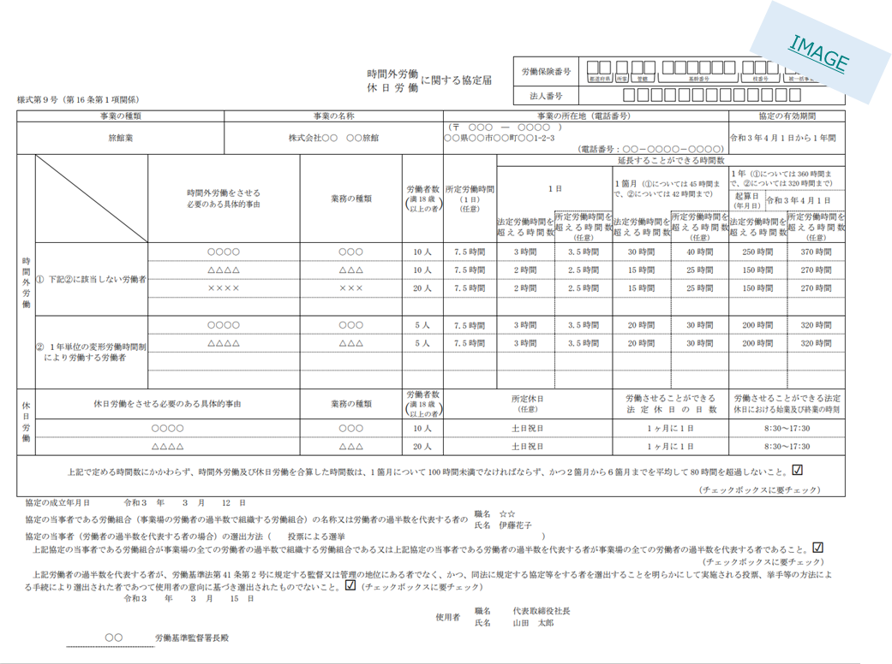

a-13
【ご注意】本書類は記載例ですので、実際の申請に使用することはできません。

a-13_変形労働時間制に関する協定届の写し（受付印付）

【確認資料】変形労働時間制に関する協定届の写し（受付印付）
※１か月単位の変形労働時間制を就業規則により定めている場合に限り、就業規則の該当箇所の写しでも可
【提出方法】本シートに貼り付け
 |  |  | 変形労働時間制の採用有無に関する以下のチェック欄より該当するものをチェックしてください。
 |  |  | 変形労働時間制を採用している場合、以下のうち該当するものを全てチェックしてください。
 |  |  | １年単位の変形労働時間制 【確認書類】変形労働時間制に関する協定届の写し（受付印付）

 |  |  | １か月単位の変形労働時間制 【確認書類】変形労働時間制に関する協定届、または就業規則の該当頁の写し
 | 変形労働時間制に関する協定届の写し
 |  | または、就業規則の該当頁の写しはり付け欄
 |  |  | １週間単位の変形労働時間制 【確認書類】変形労働時間制に関する協定届の写し（受付印付）
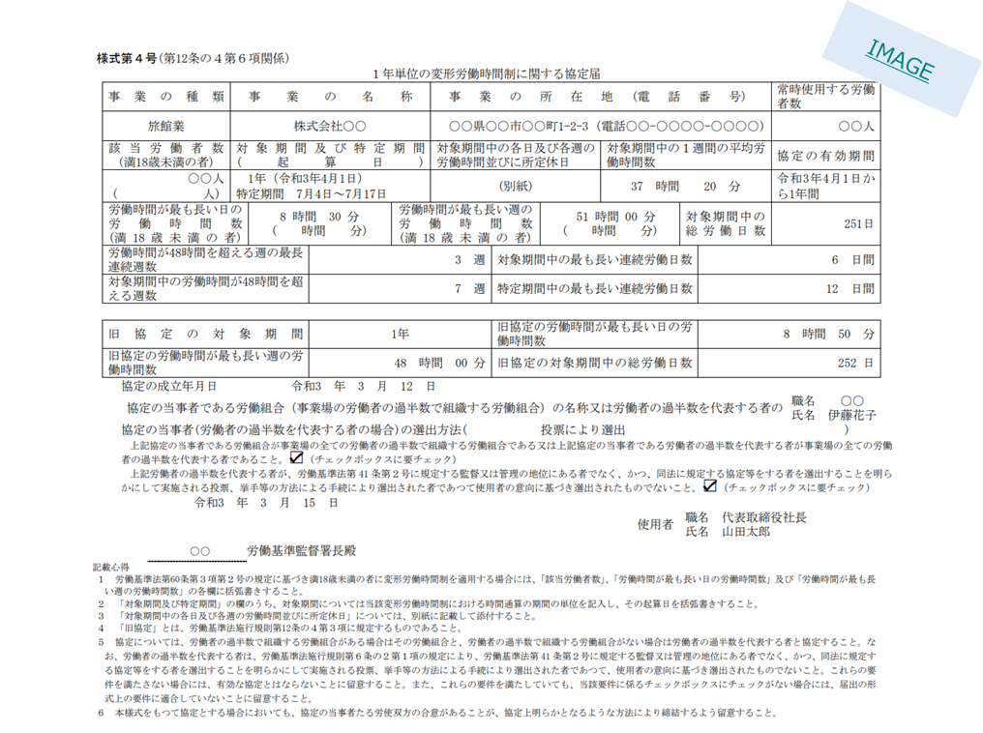

 |  |  | ※複数の制度を採用している場合は、該当する全ての確認資料を提出してください。

 |  |  | 変形労働時間制を採用していない場合、以下をチェックしてください。
 |  |  | 変形労働時間制を採用していません。

a-14・15
【ご注意】本書類は記載例ですので、実際の申請に使用することはできません。

a-14_電子メールアドレスに関する書類

 | メールアドレス | xxxxxxx＠xxxxxxxx

 | 【備考】
 | ・取引先との連絡手段として活用しているメールアドレスを記載してください。
【確認資料】電子メールアドレスに関する書類
【提出方法】本シートに記入（青字例）

a-15_自社サイト等のURLに関する書類

 | 自社サイト等のURL | http://www.xxxxxxxx

 | 【備考】
 | ・以下のうち、1つを提示してください。
 | ①経営する宿泊施設に関して情報発信をしている自社サイトのURL
 | ②自社サイトではなく、SNSやOTAを活用している場合は、その施設掲載ページのURL
 | ③複数の宿泊施設を経営している場合は、グループサイトのURL
 | ※①がある場合は①を、①がない場合は②または③をご提示ください。
【確認資料】自社サイト等のURLに関する書類
【提出方法】本シートに記入（青字例）

